Sheet1
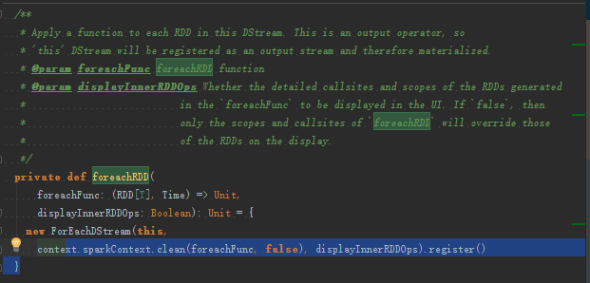
Logical Model
Spark只认RDD!!!!
所有该Logical Model需要生成RDD的DAG才能够真正的被执行
Dstream就是RDD的模板
DstreamGraph就是DAG的模板
当到达interval的时候这些模板就会被BatchData实例化成RDD和DAG!!!
Spark Streaming中触发业务job的唯一方式是batch interval.Driver中有定时器Timer根据开发者传进来的时间间隔生成和触发job
InputDstream
Data Socket Server
Port：不停的往端口写数据

getInputStream

不断的从远处Pull数据到Receiver中，转过来通过BlockManager进行存储，多个副本，并且数据进行了序列化

outputStream;FOreacDstream
TransformationsDstream

